Sheet1
扫描仪+小车车壳 打样需求
序号 | 物料名称（STL文件名） | 图片 | 数量 | 样色
1 | 扫描仪-最左侧黑壳.STL | 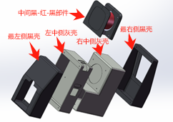 | 1 | 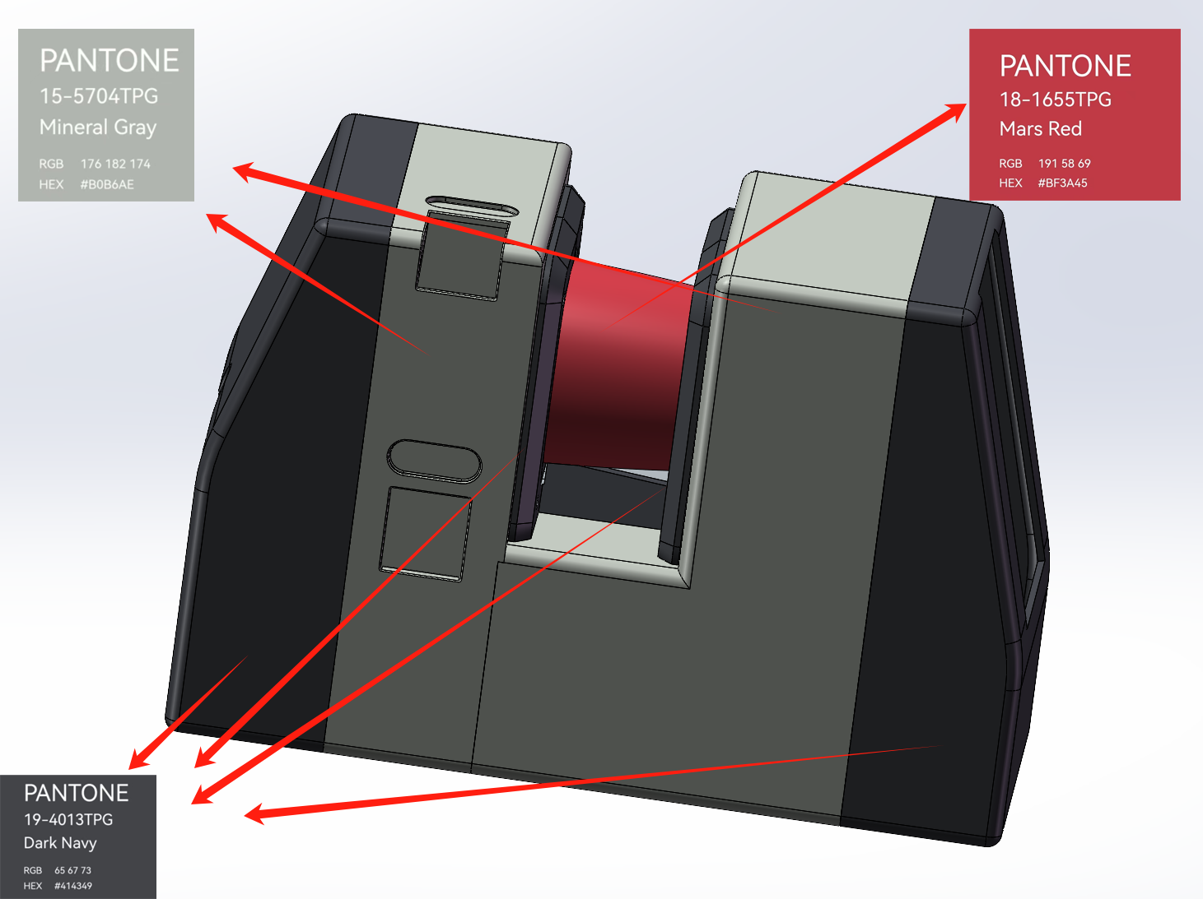
2 | 扫描仪-左中侧灰壳.STL |  | 1
3 | 扫描仪-中间黑-红-黑部件.STL |  | 1
4 | 扫描仪-右中侧灰壳.STL |  | 1
5 | 扫描仪-最右侧黑壳.STL |  | 1
6 | 小车-外壳顶.STL |  | 1 | 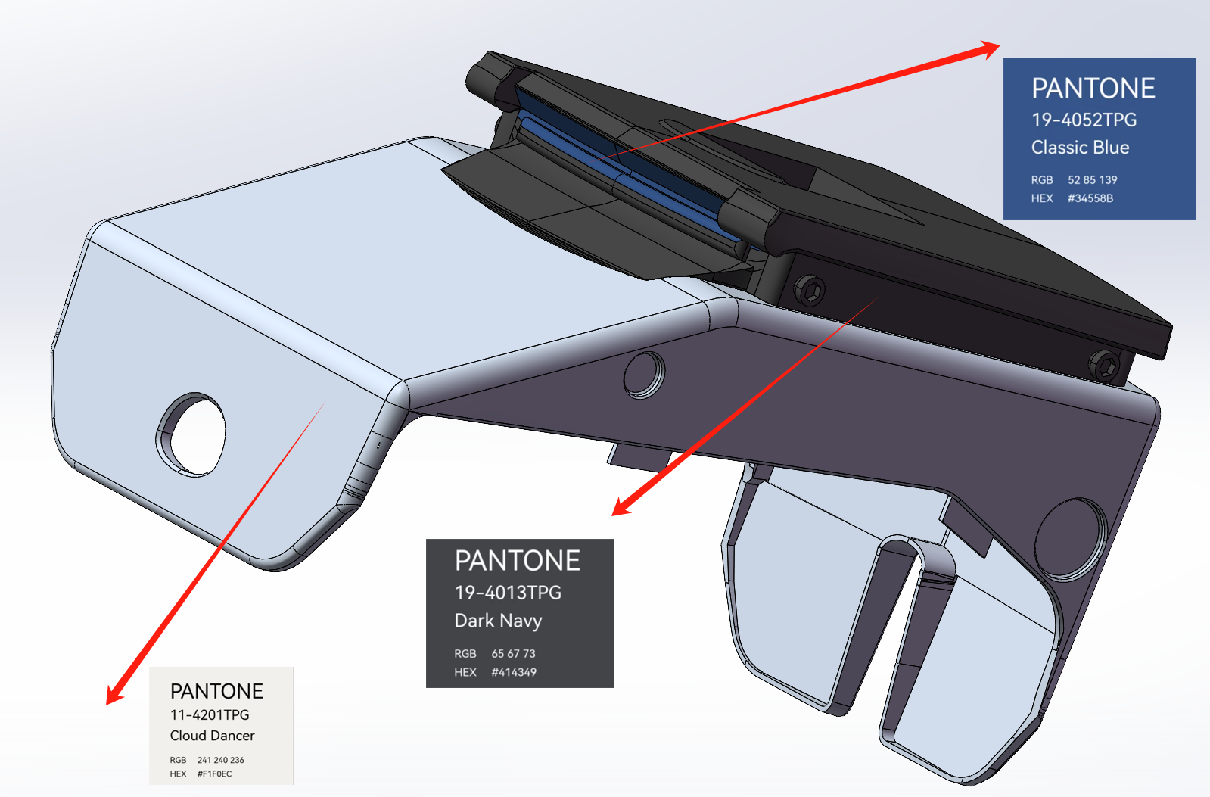
7 | 小车-外壳中.STL |  | 1
8 | 小车-外壳底.STL |  | 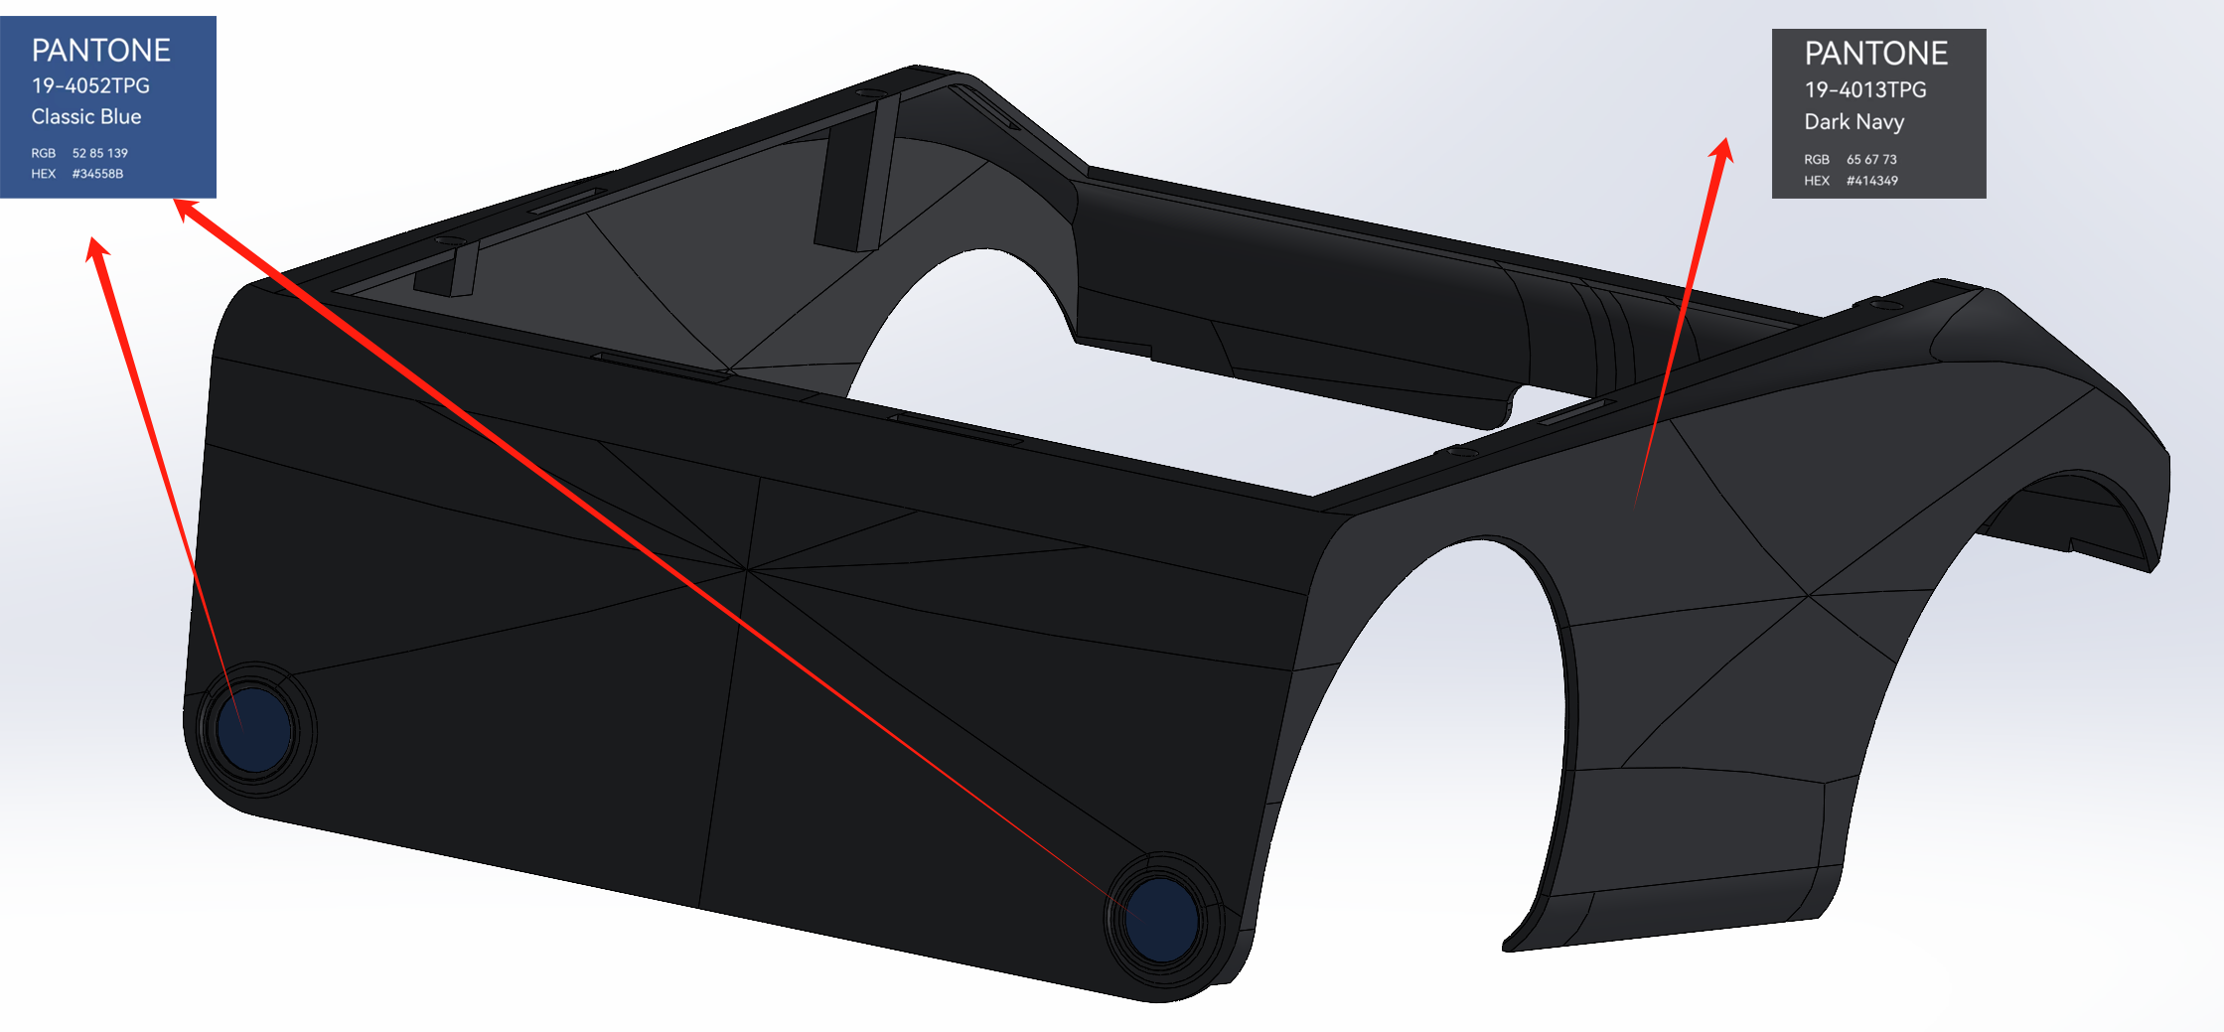 1

